Indicadores
FURNI
Indicadores
Predicción Demanda
Cobertura Inventario
FURNI
Indicadores
Predicción Demanda
Cobertura Inventario

Borrar filtros
General
Caracteristicas
Borrar filtros
General
Caracteristicas

Categoria
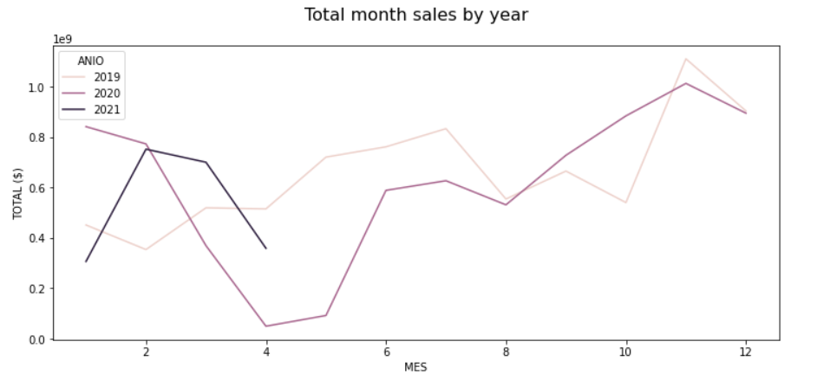
COLOR - MATERIAL PPLA - ACABADO - DISPONIBILIDAD - ORIGEN - CATEGORIA - SUBCATEGORIA

Atributo 1
Subcategoria
Atributo 2
Tienda

Referencia

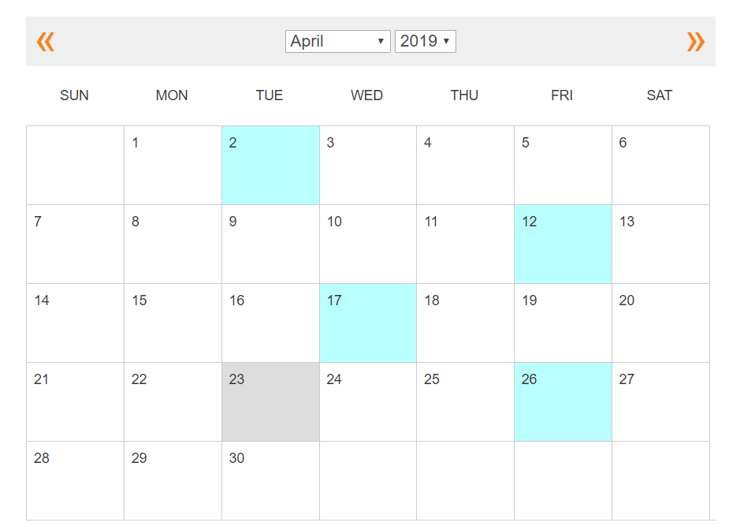

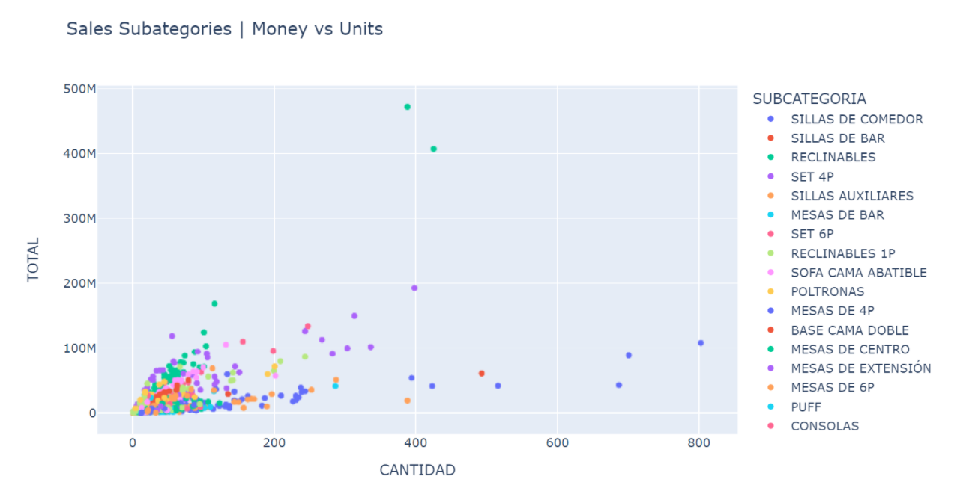

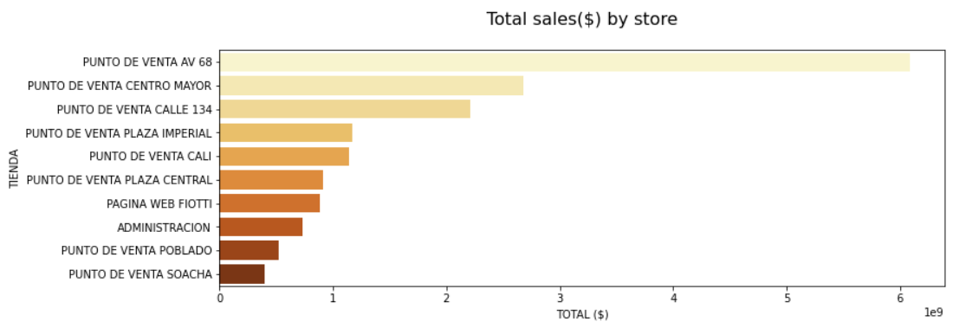

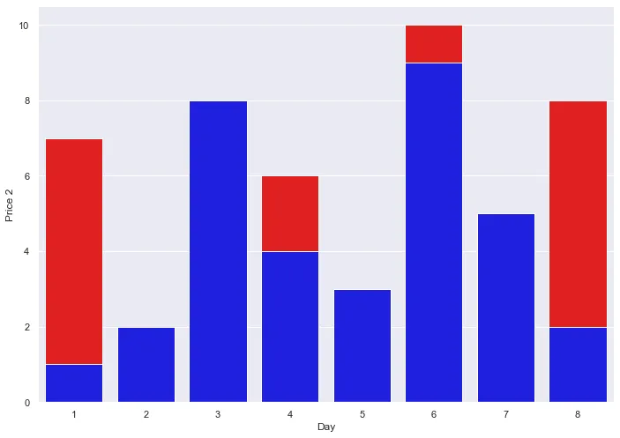

Team 65 DS4A
Team 65 DS4A

Developed by DS4A
Developed by DS4A

Predicción Demanda
FURNI
KPI
Predicción Demanda
Cobertura Inventario
FURNI
KPI
Predicción Demanda
Cobertura Inventario

Borrar filtros
Clasificación Demanda
Predicción Demanda
Borrar filtros
Clasificación Demanda
Predicción Demanda

Categoria
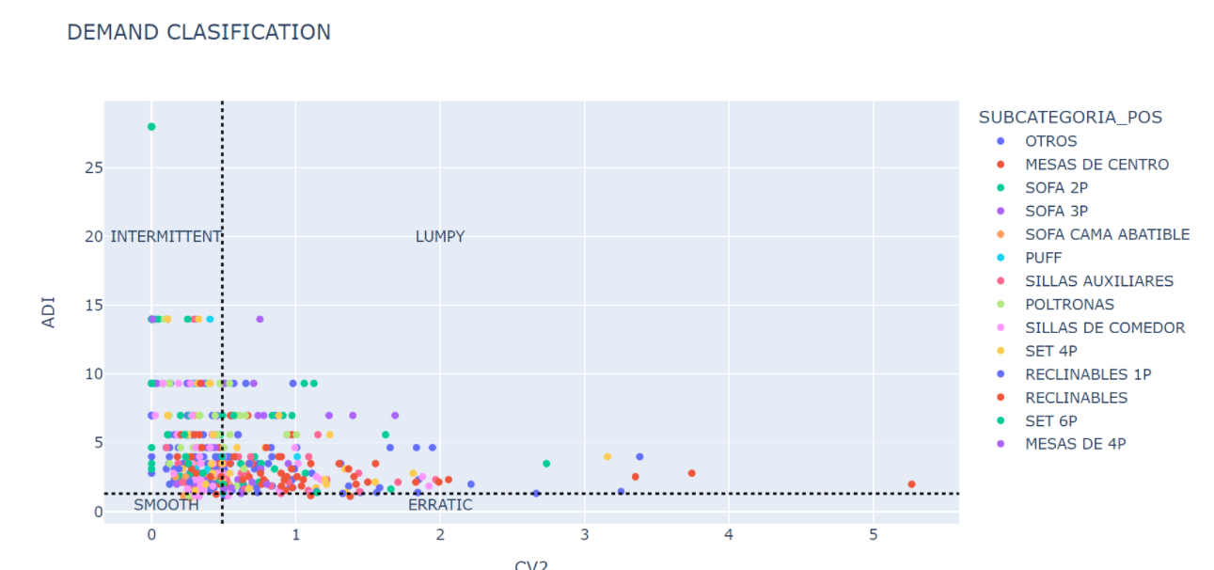
Categoria
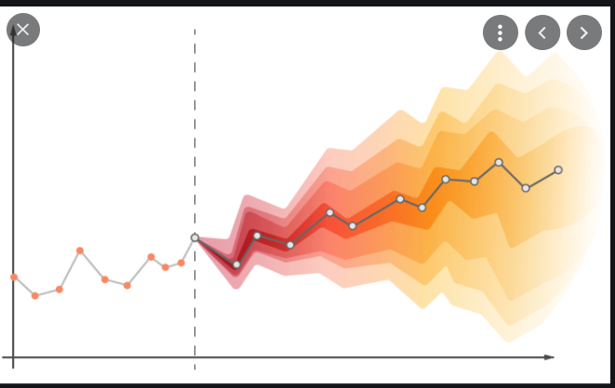
Subcategoria
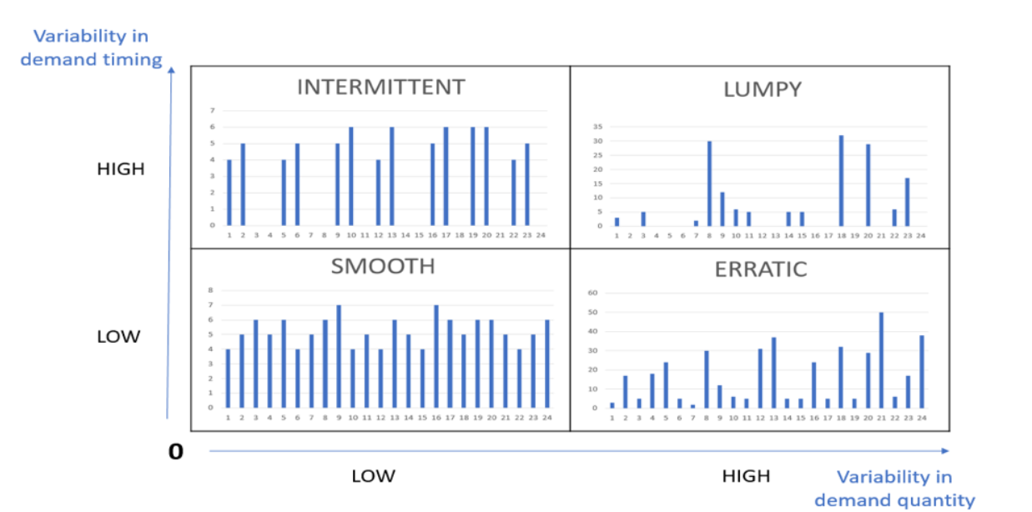
Subcategoria
Modelo de Regresión

Referencia
Referencia

Propuesta Obsolecencia
Productos más estables

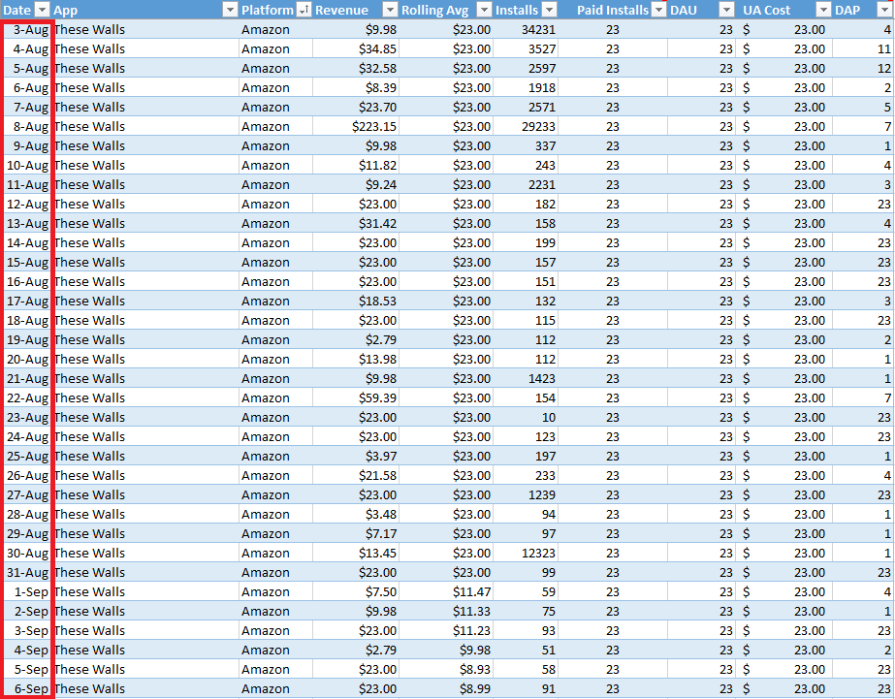

Team 65 DS4A
Team 65 DS4A

MAE
MAPE
RMAE
RMAE

Developed by DS4A
Developed by DS4A

Cobertura Inventario
FURNI
KPI
Predicción Demanda
Cobertura Inventario

Borrar filtros

Categoria
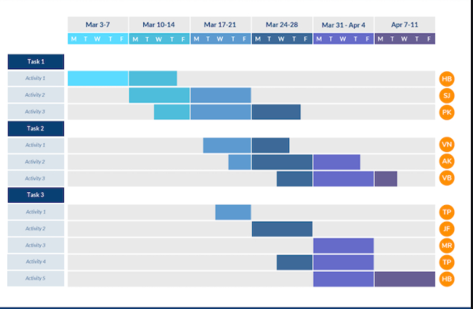
Semaforo
Cobertura Cristica por Material

Subcategoria

Referencia

Team 65 DS4A

Developed by DS4A

ER
